hoja1

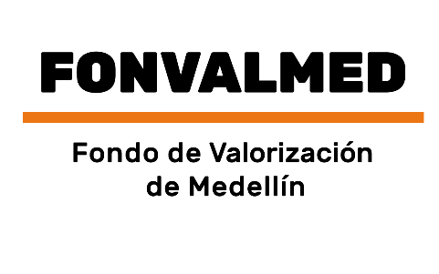 Plan Anual de Adquisiciones

Objeto | valor | código
Realizar los avalúos comerciales corporativos, para estimar los valores del suelo sin proyecto y con proyecto, como insumo para realizar el Estudio de prefactibilidad de la Avenida 34 – Centro Oriental que determine la viabilidad de financiar el proyecto objeto de estudio, por contribución de valorización | 437,000,000 COP | 81131500
Arrendamiento de inmuebles localizados en el Distrito de Medellín Cr. 65A No. 13-157, Aeropuerto Olaya Herrera, destinado para el funcionamiento del Fondo de Valorización del Distrito de Medellín, con la disponibilidad de espacio para los equipos, funcionarios y contratistas | 359,126,667 COP | 80131502
REALIZAR LOS AVALÚOS COMERCIALES CORPORATIVOS PARA LOS INMUEBLES Y/O MEJORAS CONSTRUCTIVAS Y/O ESPECIES VEGETALES, REQUERIDAS PARA ATENDER LAS DIFERENTES NECESIDADES QUE SE ORIGINAN PARA EL DESARROLLO DEL PROYECTO VALORIZACIÓN EL POBLADO. | 50,000,000 COP | 80131800; 70131700
Realizar los avalúos comerciales corporativos o colegiados para los inmuebles y/o mejoras constructivas y/o especies vegetales, requeridas para atender las diferentes necesidades que se originan para el Fondo de Valorización de Medellín. | 80,000,000 COP | 80131802
Realizar los dobles avalúos comerciales corporativos, para estimar los valores del suelo sin proyecto y con proyecto, como insumo para realizar el Estudio de prefactibilidad de la Avenida 34 – Centro Oriental que determine la viabilidad de financiar el proyecto objeto de estudio, por contribución de valorización. | 615,000,000 COP | 80131800
Enajenación del porcentaje del 0.785, que posee FONVALMED, en el inmueble identificado con matrícula inmobiliaria, 001-88933, en la ciudad de Medellín | 13.816.293 COP | 80131605

